INFO CENTRO DE TRABAJO S.ADM
 | FORMATO INFORMACIÓN CENTRO DE TRABAJO SEDE ADMINISTRATIVA
 | CÓDIGO: GDOC FM 033 |  | VERSIÓN: 1
 | FECHA DE APLICACIÓN: JUNIO DE 2024
 | INFORMACIÓN CENTRO DE TRABAJO

Razon social | UNIDAD ADMINISTRATIVA ESPECIAL DE REHABILITACIÓN Y MANTENIMIENTO VIAL
Nit | 900.127.032-7
Centro de Trabajo | Sede administrativa
Ciudad / Municipio | Bogotá
Dirección | Calle 26 No. 69-76. Edificio Elemento Torre AIRE. Piso 3
Teléfono | Línea de atención al ciudadano: 3779555
Ubicación | 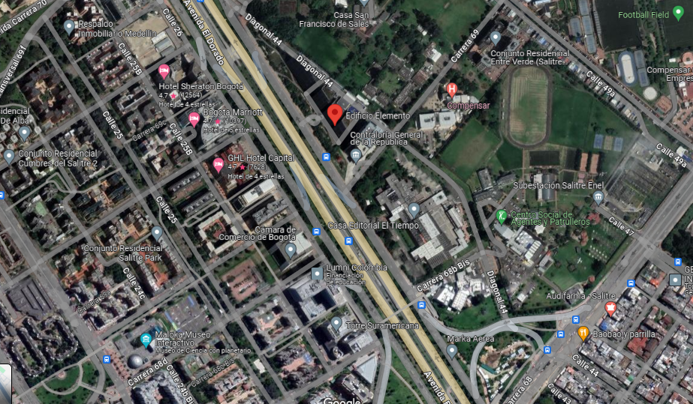
Horario | Lunes a viernes de 07:30 am - 04:30 pm
Descripción | La sede administrativa se encuentra actualmente en el Edificio Elemento Torre AIRE. Piso 3; en la Avenida Calle 26 No. 57 – 41. Está ocupada bajo la modalidad de arriendo, con la empresa FAMOC DEPANEL S.A. El último contrato, No. 595 del día 23 de junio de 2023. Aquí se encuentran los archivos de gestión de varias dependencias.
Características de la edificación
Características del centro de trabajo | El piso cuenta con un espacio adaptado para ser contenedor de archivo. El mobiliario o estantería cuenta con módulos, de 6 y 6 carros rodantes fijos y anclados al piso. El espacio de archivo se encuentra aislado por una puerta que se mantiene cerrada para todo personal externo. En la parte de afuera, se encuentra el gabinete contra incendios, que cuenta con extintor de polvo químico seco. En el cielo raso falso, en todo el centro del espacio se encuentra un detector de humo y en uno de los extremos una rejilla de ventilación.
 | De acuerdo a la información consultada sobre el complejo Elemento, se concidera el edificio más verde del país gracias a los 89 puntos obtenidos en certificación LEED®, y es hoy en día uno de los iconos arquitectónicos más importantes de la construcción sostenible en Colombia. Se trata de un moderno complejo empresarial en Bogotá, conformado por cuatro torres de dieciocho pisos cada una, con una infraestructura bioclimática que le permite proveer a sus usuarios el confort necesario utilizando poca energía, por lo tanto, mientras la productividad aumenta, los gastos de funcionamiento son bastante bajos comparados con los de un edificio de esta magnitud. Desde su concepción y diseño, el proyecto tenía el reto de minimizar su huella ambiental. Al estudiar la ubicación y contexto, se descubrió que históricamente el emplazamiento del lote había sido una zona de humedales, lo cual orientó el diseño hacia la remediación ecológica del proyecto con flora y fauna típicos de esta clase de ecosistemas y desarrollar un parque urbano que funcionara con una estructura ecológica biodiversa, endémica y que brindara estos servicios ecosistémicos a nivel local. De esta forma, las zonas verdes debían tener las mismas características hidrológicas de un humedal, pero también brindar sostenibilidad al complejo, así se decidió que las aguas lluvias que cayeran sobre la plataforma pudieran ser recolectadas, tratadas y reutilizadas al interior del proyecto en usos no potables como por ejemplo las instalaciones sanitarias de descarga. Las aguas grises tratadas en humedales artificiales de flujo subsuperficial integrados dentro del paisajismo permiten un ahorro en el uso de agua potable cercano al 70%. https://360enconcreto.com/blog/detalle/edificio-elemento-icono-sostenible/
Registro fotografíco
Fotografía 1. Vista frontal del espacio adecuado para contener el archivo. Así mismo se observan lo elementos para atención de emergencias. | 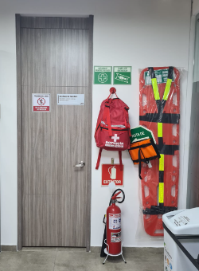 | Fotografía 2. Vista de la estantería en el piso 3. Sede administrativa. En el cielorraso falso se puede observar el sensor se humo y las luminarias. | 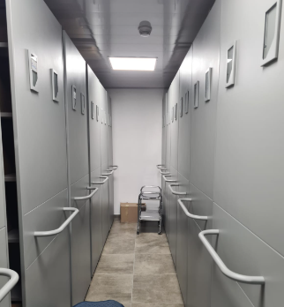
Fotografía 3. Disposición de cajas de archivo y otros elementos al interior de la estantería. | 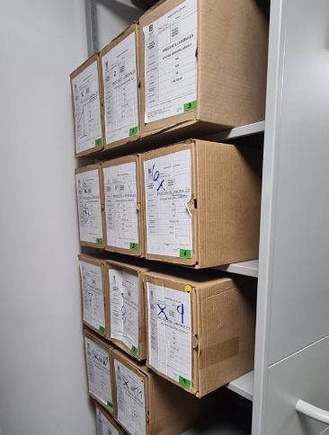 | Imagen 1. Captura de pantalla del Sistema de Norma Urbana y Plan de Ordenamiento Territorial – SINUPOT, donde se muestra la ubicación de la sede administrativa y los riesgos de remoción en masa e inundación. En este caso no existen riesgos para la zona geográfica evaluada. | 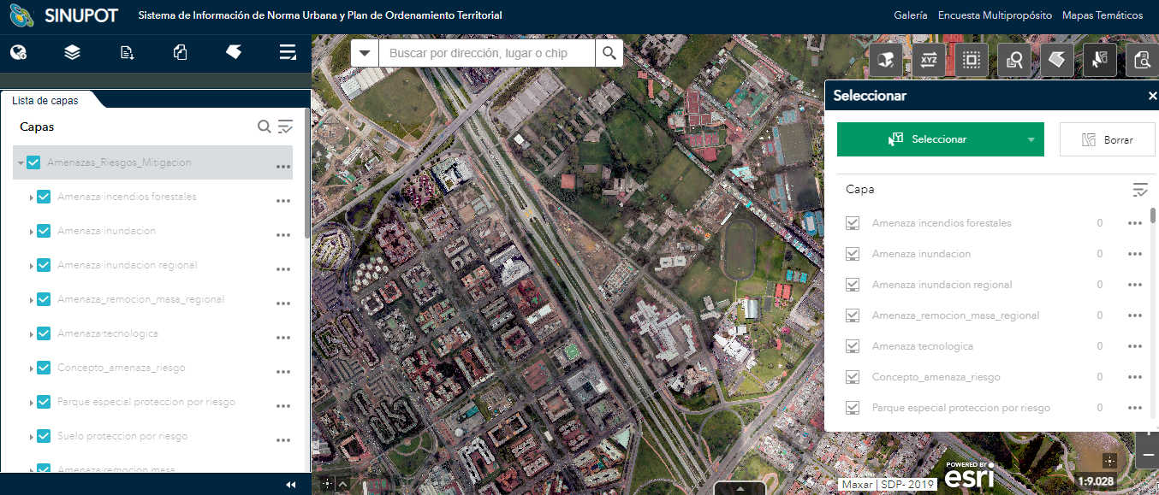
Imagen 2. Plano Planta general piso 3 Modificación junio 2023. FAMOC DEPANEL S.A. Tomado y modificado del proceso contractual CD-595-2023, publicado en el SECOP II. | 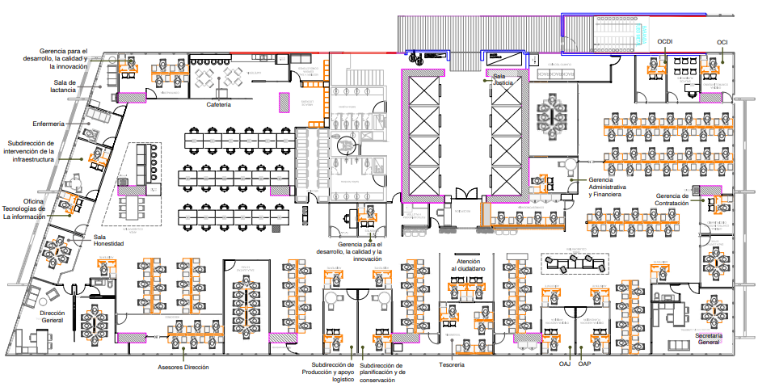 | Imagen 3. Detalle ubicación de la estantería en la sede administrativa. En este caso la ubicación se revela cercana a los baños. | 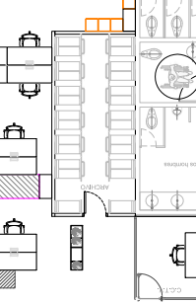

INFO CENTRO DE TRABAJO S.OP
 | FORMATO INFORMACIÓN CENTRO DE TRABAJO SEDE OPERATIVA
 | CÓDIGO: GDOC FM 033 |  | VERSIÓN: 1
 | FECHA DE APLICACIÓN: JUNIO DE 2024
 | INFORMACIÓN CENTRO DE TRABAJO

Razon social | UNIDAD ADMINISTRATIVA ESPECIAL DE REHABILITACIÓN Y MANTENIMIENTO VIAL
Nit | 900127032-7
Centro de Trabajo | Sede operativa la Elvira
Ciudad / Municipio | Bogotá
Dirección | Call 22 D No. 120-40
Teléfono | Línea de atención al ciudadano: 3779555
Ubicación | 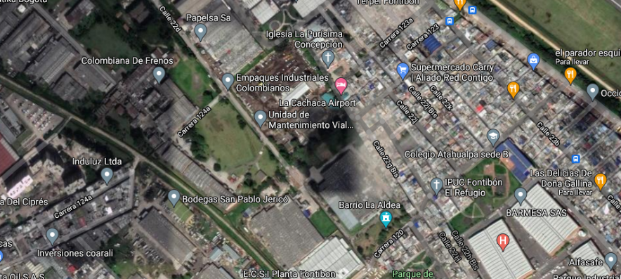
Horario
Descripción | En esta sede se encuentra el archivo central de la entidad. Ubicada en la Calle 22d # 120-40 Predio La Elvira – Localidad Fontibón. También se encuentra bajo la modalidad de arrendamiento con la empresa FAMOC DEPANEL S.A. El último contrato, No. 518 se comenzó a ejecutar el día 30 de junio de 2022 y se encuentra ocupada por la UAERMV desde el 30 de noviembre de 2018.
Características de la edificación
Características del centro de trabajo | El depósito de archivo fue construido sobre una placa de concreto con varilla de metal; la estructura y cubiertas están elaboradas con cerchas metálicas ancladas al piso y las paredes están conformadas por placas modulares metálicas, que en su interior presentan aislantes térmicos. Las cubiertas están elaboradas con tejas metálicas amarradas a las cerchas metálicas que le confieren la estructura. Se presume que esta estructura fue diseñada cumpliendo las normas de sismorresistencia vigentes. Se ha instalado un sistema de ventilación mecánica, que tiene dos motores, el primero que filtra el aire y lo inyecta al interior del depósito a través de unos conductos y rejillas de ventilación, y el segundo motor que extrae el aire del interior del depósito en el costado contrario. Cuenta con dos equipos de control de humedad relativa permanentes. Al interior del depósito se logra observar que las instalaciones eléctricas se encuentran aisladas y canalizadas, se presume que por la novedad de la construcción cumplen con la norma RETIE. Cuenta además con varias cámaras de CCTV al interior y exterior del local. Se han instalado varios sensores de humo, sin embargo, se desconoce a qué sistema de alarma está conectado.
Registro fotografíco
Fotografía 1. Vista general frontal del depósito de archivo. | 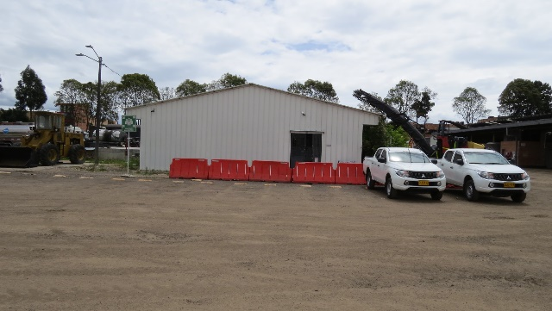 | Fotografía 2. Tanque de almacenamiento de agua al costado noroccidental del depósito de archivo. | 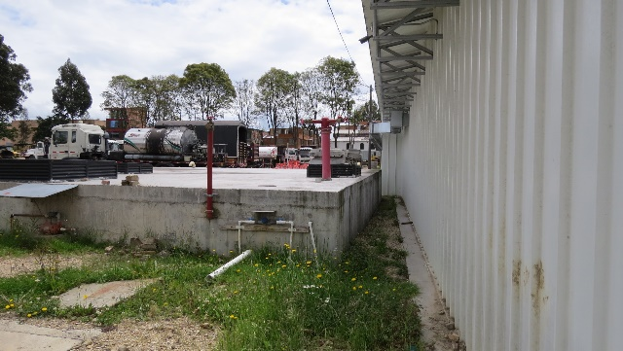
Fotografía 3. Vista posterior del depósito de archivo, desde el costado noroccidental. Se puede observar los conductos de ventilación y el motor que inyecta el aire al depósito. | 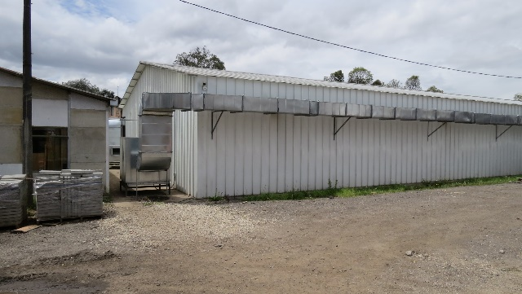 | Fotografía 4. Vista posterior del depósito de archivo, desde el costado nororiental. Se puede observar los conductos de ventilación y el motor que extrae el aire del depósito y una cámara del CCTV. | 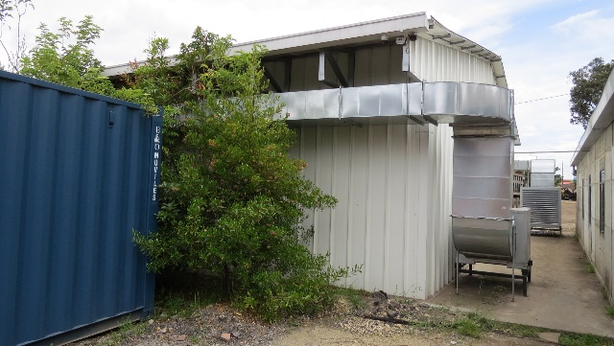
Fotografía 5. Vista interna del depósito de archivo. | 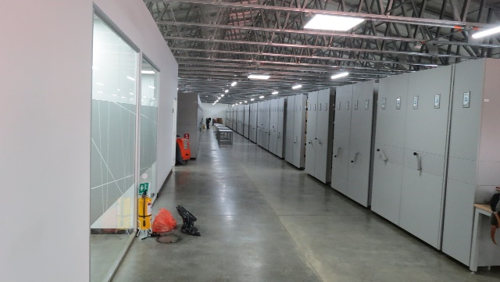 | Fotografía 6. Detalle de la estructura de las cubiertas y las luminarias del archivo. Estas cuentan con sensores de movimiento para su encendido. | 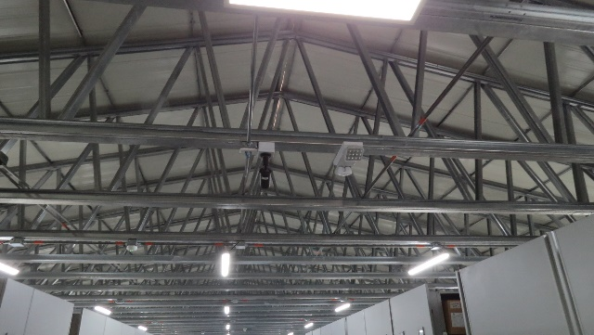
Fotografía 7. Estantería rodante fijada a la placa del suelo. Se encuentra en buen estado de conservación. | 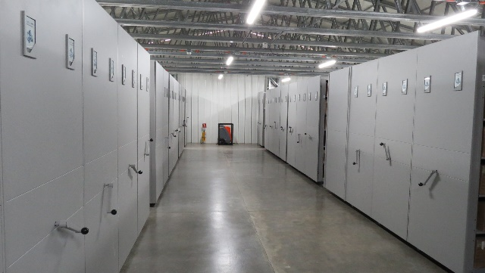 | Fotografía 8. En toda el área se encuentran distribuidos varios extintores de polvo químico seco. Las distancias por recorrer entre ellos y los puntos más alejados no superan los 20 metros. | 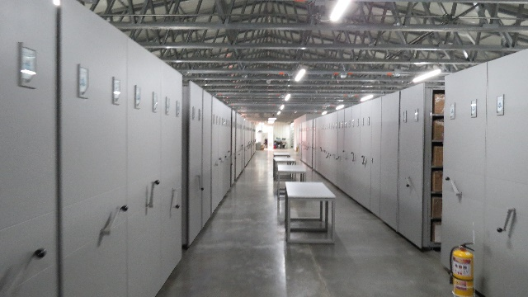
Fotografía 9.Detalle de la unión de las paredes y cubiertas. Existen espacios que permiten el ingreso de material particulado. | 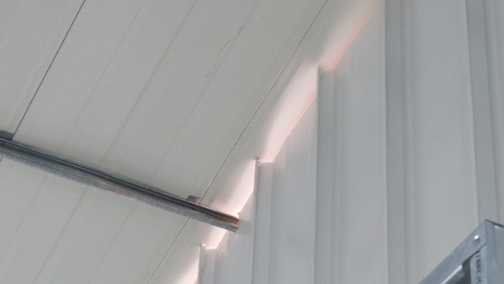 | Fotografía 10. Cada carro del archivador rodante cuenta con cinco módulos para el almacenamiento. | 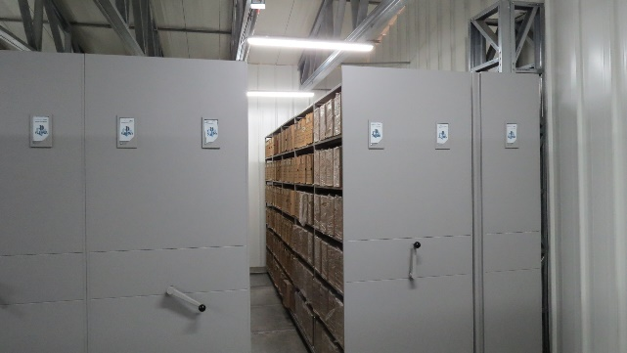
Imagen 1. Captura de pantalla del Sistema de Norma Urbana y Plan de Ordenamiento Territorial – SINUPOT, donde se muestra la ubicación de la sede administrativa y los riesgos de remoción en masa e inundación. En este caso no existen riesgos para la zona geográfica evaluada. | 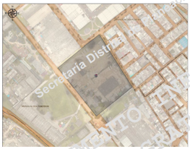 | Imagen 2. Plano Planta general de la sede operativa octubre de 2019. FAMOC DEPANEL S.A. Tomado y modificado del proceso contractual CD-364-2020, Acta 02 de recibo parcial, publicado en el SECOP II. | 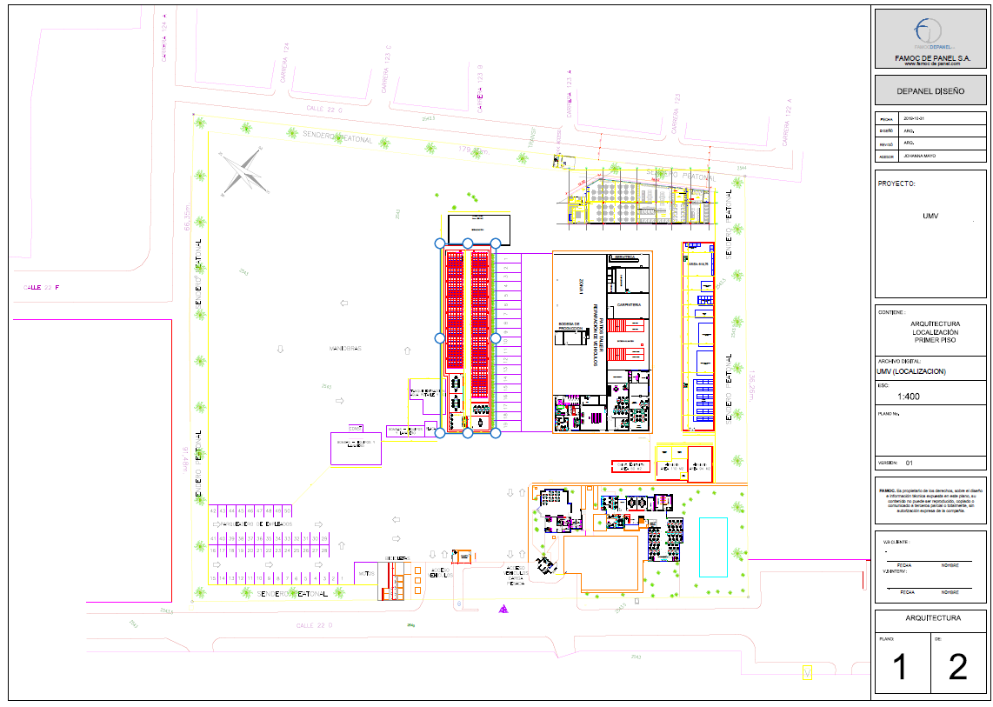
Imagen 3. Plano General de la Bodega de Archivo y los alrededores cercanos. | 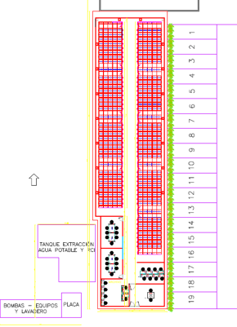

INFO CENTRO DE TRABAJO S. PRO
 | FORMATO INFORMACIÓN CENTRO DE TRABAJO SEDE PRODUCCIÓN
 | CÓDIGO: GDOC FM 033 |  | VERSIÓN: 1
 | FECHA DE APLICACIÓN: JUNIO DE 2024
 | INFORMACIÓN CENTRO DE TRABAJO

Razón social | UNIDAD ADMINSITRATIVA ESPECIAL DE REHABILITACIÓN Y MANTENIMIENTO VIAL
Nit | 900127032-7
Centro de Trabajo | Sede Producción
Ciudad / Municipio | Bogotá
Dirección | Km 3 vía a Pasquilla de la localidad de Ciudad Bolívar en el parque industrial minero "El Mochuelo"
Teléfono | 3779555
Ubicación | 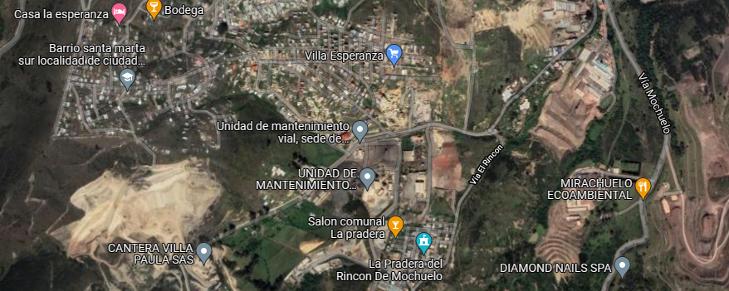
Horario | Jornada Continua Domingo - Domingo
Descripción | Esta sede es de propiedad de la UAERMV, se encuentra ubicada en el sur de Bogotá, localidad de Ciudad Bolívar, barrio el Mochuelo III. Como indica su nombre, en esta sede se realizan las mezclas asfálticas que utiliza la entidad en los frentes de obra para la reparación de las vías de la ciudad.
Características de la edificación
Características del centro de trabajo | En esta sede existen dos lugares donde se almacenan archivos de gestión; la primera es el laboratorio, que se encuentra en la parte más alta del predio; y la segunda es una sede administrativa donde funcionan unas oficinas en el segundo piso y la báscula de las volquetas en el primero. Se presume que la construcción de los módulos del laboratorio data del año 2008, situación que puede ser corroborada por la publicación del contrato UAERMV-SAS-019-2008 que tenía por objeto “COMPRAVENTA MODULOS DE PREFABRICADOS PARA LA SEDE OPERATIVA PREDIO MINA LA ESMERALDA”, y del cual no se puede obtener detalles del proceso en la plataforma SECOP I. De acuerdo con las fotografías satelitales digitales que se publican en Google Earth, ya se encontraban construidos en el año 2009.
 | Laboratorio: está construido de manera modular; se observan láminas de concreto en la parte externa, e internamente los pisos son de baldosa. Las columnas están elaboradas en madera y metal, las paredes son modulares también en placas de cemento. Las cubiertas son de tejas en asbesto cemento y su estructura se encuentra soportadas por vigas de madera. Al interior del área de oficinas se encuentran tres estanterías sencillas; fijadas a la pared. La capacidad máxima de almacenamiento de documentos es de aproximadamente 18 metros lineales. Normalmente se almacenan los registros de los ensayos del laboratorio sobre la capa asfáltica. En otra oficina, donde se almacenan herramientas manuales, se encuentra otra estantería fija, sencilla donde se conservan registros de las hojas de vida de los equipos. Oficinas administrativas de la sede de producción. Las oficinas donde se encuentran los documentos de archivo se encuentran en el segundo nivel. La estantería fija adecuada en un espacio peueño que se destinón para archivo. Se disponen dos extintores, uno de polvo químico seco y otro de agente limpio.
Registro fotográfico
Imagen 1. Imagen de la Planta el Zuque en el año 2000. Guardada desde Google Earth | 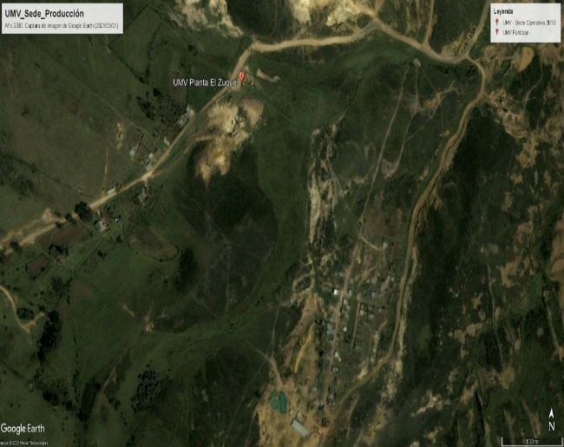 | Imagen 2. Planta el Zuque en el año 2009. Se aprecia el levantamiento de los módulos del laboratorio, de almacenamiento de materiales y el que actualmente funciona como casino. Guardada desde Google Earth. | 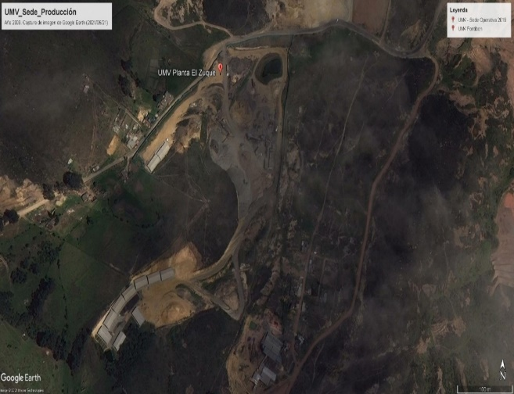
Imagen 3. Planta el Zuque en enero del año 2016. Guardada desde Google Earth. No se aprecia aún la construcción de la sede administrativa. | 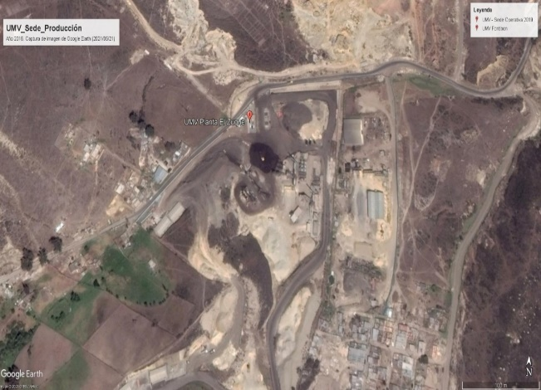 | Imagen 4. Zonas de riesgo por remoción en masa en el espacio geográfico donde se ubica la sede de producción de la UAERMV. Tomada del nuevo SINUPOT. | 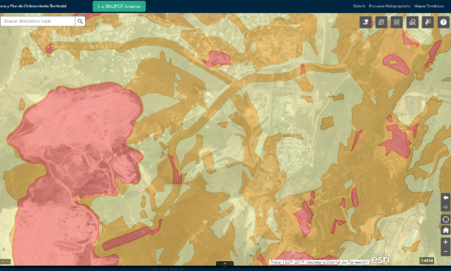
Fotografía 1. Vista externa del laboratorio desde la zona de ingreso. | 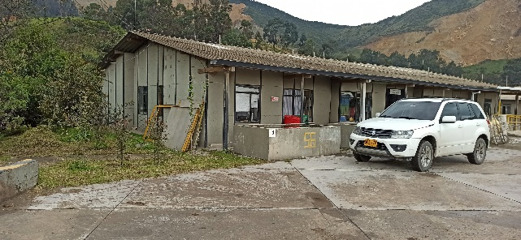 | Fotografía 2. Vista posterior externa del laboratorio. | 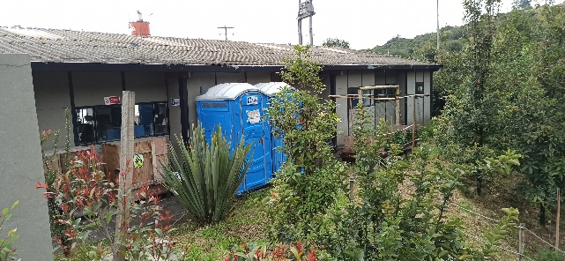
Fotografía 3. Estantería fija al interior de la oficina del laboratorio. Estanterías ancladas a la pared. | 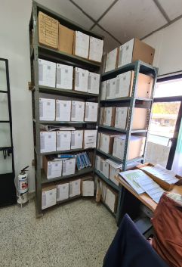 | Fotografía 4. Vista frontal del contenedor de archivos dentro del módulo 5 perteneciente al laboratorio. | 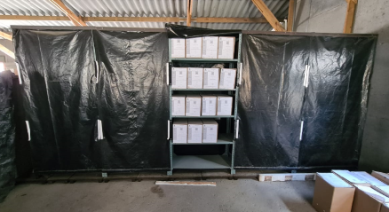
Fotografía 5. Vista frontal de las oficinas administrativas. El ingreso es por las escaleras al segundo nivel. | 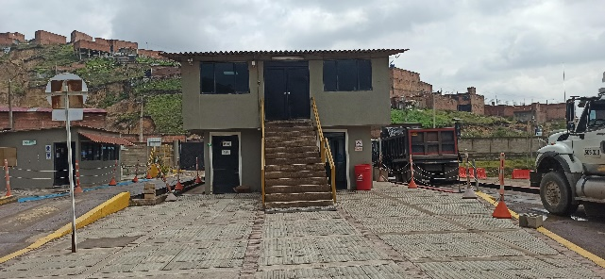 | Fotografía 6. Vista interior en el nuevo espacio con estantería fija. | 